かけ算①
 |  | かけ算① |  |  |  |  |  |  |  |  |  |  | № | 1
 |  |  |  | 年 |  | 組 |  | 名前
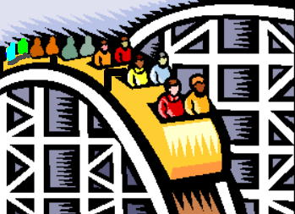

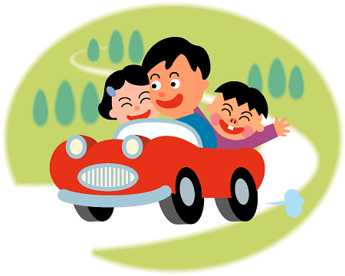

◆上は，ゆうえんちの ようすです。つぎの □に あてはまる
数を 書きましょう。
① | かんらん車には，
 | １台に |  |  |  | 人ずつ |  |  |  | 台分で |  |  | 人 のっています。

② | 車には，
 | １台に |  |  |  | 人ずつ |  |  |  | 台分で |  |  | 人 のっています。

③ | ジェットコースターには，
 | １台に |  |  |  | 人ずつ |  |  |  | 台分で |  |  | 人 のっています。
 |  | かけ算① |  |  |  |  |  |  |  |  |  |  | № | 1
 |  |  |  |  |  |  |  | 名前 |  | 答え

◆上は，ゆうえんちの ようすです。つぎの □に あてはまる
数を 書きましょう。
① | かんらん車には，
 | １台に |  | 2 |  | 人ずつ |  | 4 |  | 台分で |  | 8 | 人 のっています。

② | 車には，
 | １台に |  | 3 |  | 人ずつ |  | 4 |  | 台分で |  | 12 | 人 のっています。

③ | ジェットコースターには，
 | １台に |  | 4 |  | 人ずつ |  | 3 |  | 台分で |  | 12 | 人 のっています。

